저항성직선작성
저항성직선작성(반복4회)

 |  |  |  |  |  | 반복1회 |  |  |  |  |  | 반복2회 |  |  |  |  |  | 반복3회 |  |  |  |  |  | 반복4회
id | X | Y | x중위수 | y중위수 | 잔차 | id | X | 잔차 | x중위수 | y중위수 | 잔차 | id | X | 잔차 | x중위수 | y중위수 | 잔차 | id | X | 잔차 | x중위수 | y중위수 | 잔차 | id | X | 잔차 | x중위수 | y중위수 | 잔차
6 | 109 | 137.6 | 115.5 | 139.15 | 0.71333333333 | 6 | 109 | 0.71333333333 | 115.5 | 0.53666666667 | -74.672666667 | 6 | 109 | -0.43933333333 | 115.5 | -0.36918518519 | -22.015022222 | 6 | 109 | -0.3265037037 | 115.5 | -0.27829465021 | 32.581335309 | 6 | 109 | -0.33653300412 | 115.5 | -0.28637380887 | 86.994992417
10 | 113 | 147.8 |  |  | 8.94 | 10 | 113 | 8.94 |  |  | -68.137259259 | 10 | 113 | 8.0694074074 |  |  | -15.222613992 | 10 | 113 | 8.157163786 |  |  | 39.350899021 | 10 | 113 | 8.149363219 |  |  | 93.766586754
5 | 115 | 136.8 |  |  | -3.0466666667 | 5 | 115 | -3.0466666667 |  |  | -80.969555556 | 5 | 115 | -3.7762222222 |  |  | -27.926409877 | 5 | 115 | -3.7010024691 |  |  | 26.635680878 | 5 | 115 | -3.7076886694 |  |  | 81.052383922
7 | 116 | 140.7 |  |  | 0.36 | 7 | 116 | 0.36 |  |  | -77.985703704 | 7 | 116 | -0.29903703704 |  |  | -24.878307819 | 7 | 116 | -0.23008559671 |  |  | 29.678071806 | 7 | 116 | -0.23621461363 |  |  | 84.095282506
1 | 119 | 132.9 |  |  | -8.92 | 1 | 119 | -8.92 |  |  | -88.534148148 | 1 | 119 | -9.3674814815 |  |  | -35.234001646 | 1 | 119 | -9.3173349794 |  |  | 19.305244591 | 1 | 119 | -9.3217924463 |  |  | 73.723978259
8 | 120 | 145.4 |  |  | 3.0866666667 | 8 | 120 | 3.0866666667 |  |  | -76.950296296 | 8 | 120 | 2.7097037037 |  |  | -23.585899588 | 8 | 120 | 2.753581893 |  |  | 30.947635519 | 8 | 120 | 2.7496816095 |  |  | 85.366876843
4 | 121 | 135 | 127.5 | 147.9 | -7.8066666667 | 4 | 121 | -7.8066666667 | 127.5 | 0.16333333333 | -88.266444444 | 4 | 121 | -8.1131111111 | 127.5 | 0.59733333333 | -34.837797531 | 4 | 121 | -8.0755012346 | 127.5 | 0.56912592593 | 19.690026447 | 4 | 121 | -8.0788443347 | 127.5 | 0.57163325103 | 74.109775427
2 | 124 | 133 |  |  | -11.286666667 | 2 | 124 | -11.286666667 |  |  | -93.014888889 | 2 | 124 | -11.381555556 |  |  | -39.393491358 | 2 | 124 | -11.362750617 |  |  | 15.117199232 | 2 | 124 | -11.364422167 |  |  | 69.538471179
12 | 126 | 148.5 |  |  | 3.2266666667 | 12 | 126 | 3.2266666667 |  |  | -79.347185185 | 12 | 126 | 3.2728148148 |  |  | -25.597287243 | 12 | 126 | 3.2790831276 |  |  | 28.901981088 | 12 | 126 | 3.2785259442 |  |  | 83.324268348
11 | 129 | 148.3 |  |  | 1.5466666667 | 11 | 129 | 1.5466666667 |  |  | -82.29562963 | 11 | 129 | 1.8043703704 |  |  | -28.35298107 | 11 | 129 | 1.7918337449 |  |  | 26.129153873 | 11 | 129 | 1.7929481116 |  |  | 80.5529641
9 | 130 | 147.5 |  |  | 0.25333333333 | 9 | 130 | 0.25333333333 |  |  | -84.011777778 | 9 | 130 | 0.58155555556 |  |  | -30.004879012 | 9 | 130 | 0.56275061728 |  |  | 24.471544801 | 9 | 130 | 0.56442216735 |  |  | 78.895862684
14 | 133 | 148.8 |  |  | 0.073333333333 | 14 | 133 | 0.073333333333 |  |  | -85.460222222 | 14 | 133 | 0.61311111111 |  |  | -31.26057284 | 14 | 133 | 0.57550123457 |  |  | 23.198717586 | 14 | 133 | 0.57884433471 |  |  | 77.624558437
3 | 134 | 133.2 | 138 | 150.25 | -16.02 | 3 | 134 | -16.02 | 138 | -1.05 | -101.97637037 | 3 | 134 | -15.409703704 | 138 | -0.22814814815 | -47.712470782 | 3 | 134 | -15.453581893 | 138 | -0.29083127572 | 6.7411085139 | 3 | 134 | -15.44968161 | 138 | -0.28525944216 | 61.167457021
13 | 135 | 148.7 |  |  | -1.0133333333 | 13 | 135 | -1.0133333333 |  |  | -87.392518519 | 13 | 135 | -0.33251851852 |  |  | -33.064368724 | 13 | 135 | -0.38266502058 |  |  | 21.383499442 | 13 | 135 | -0.37820755373 |  |  | 75.810355605
17 | 137 | 152 |  |  | 1.3 | 17 | 137 | 1.3 |  |  | -85.924814815 | 17 | 137 | 2.1218518519 |  |  | -31.468164609 | 17 | 137 | 2.0591687243 |  |  | 22.968281299 | 17 | 137 | 2.0647405578 |  |  | 77.396152773
16 | 139 | 150.6 |  |  | -1.0866666667 | 16 | 139 | -1.0866666667 |  |  | -89.157111111 | 16 | 139 | -0.12377777778 |  |  | -34.571960494 | 16 | 139 | -0.19899753086 |  |  | 19.853063155 | 16 | 139 | -0.19231133059 |  |  | 74.281949942
18 | 141 | 165.3 |  |  | 12.626666667 | 18 | 141 | 12.626666667 |  |  | -76.289407407 | 18 | 141 | 13.730592593 |  |  | -21.575756379 | 18 | 141 | 13.642836214 |  |  | 32.837845011 | 18 | 141 | 13.650636781 |  |  | 87.26774711
15 | 142 | 149.9 |  |  | -3.2666666667 | 15 | 142 | -3.2666666667 |  |  | -92.605555556 | 15 | 142 | -2.0922222222 |  |  | -37.827654321 | 15 | 142 | -2.1862469136 |  |  | 16.58023594 | 15 | 142 | -2.1778891632 |  |  | 71.010645694
 |  |  | 기울기 | 절편 |  |  |  |  | 기울기 | 절편 |  |  |  |  | 기울기 | 절편 |  |  |  |  | 기울기 | 절편 |  |  |  |  | 기울기 | 절편
 |  |  | 0.49333333333 | 83.113333333 |  |  |  |  | 0.42281481481 | 29.299185185 |  |  |  |  | 0.42908312757 | -25.194372016 |  |  |  |  | 0.42852594422 | -79.617166932 |  |  |  |  | 0.42857547163 | -134.04625183

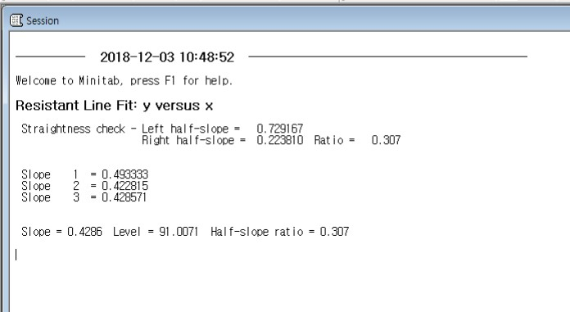

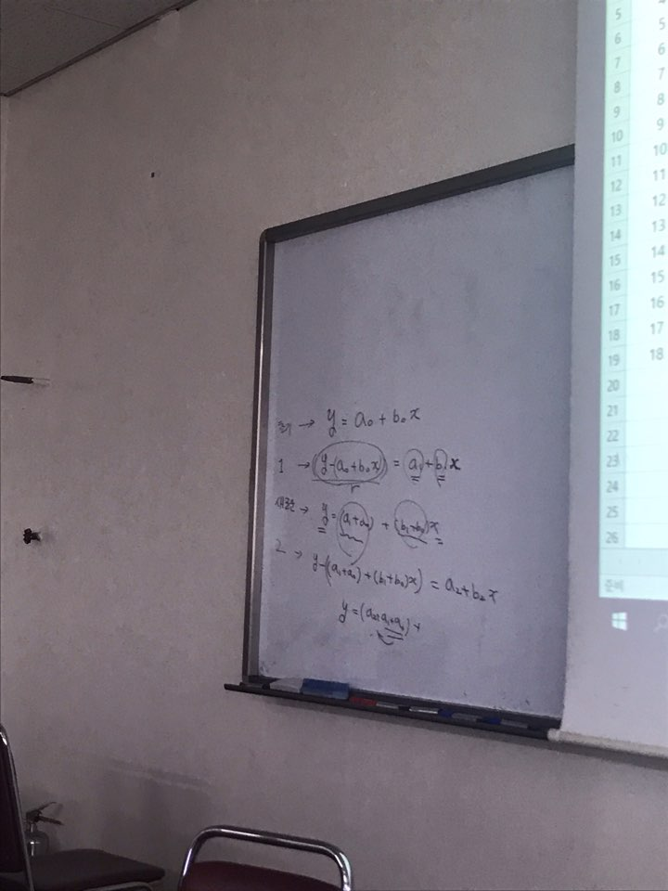
 |  |  |  |  |  |  |  |  |  |  |  |  |  |  |  |  |  |  |  |  |  |  | minitab 결과
 |  |  |  |  |  |  | 반복으로 하면 , |  |  |  |  |  |  |  |  |  |  |  |  |  |  |  | 계산한거랑 비교해서
 |  |  |  |  |  |  |  | 칠판에서 계산한 모양처럼 나옴. |  |  |  |  |  |  |  |  |  |  |  |  |  |  | 수치상의 약간 차이가 있을 순
 |  |  |  |  |  |  |  |  |  |  |  |  |  |  |  |  |  |  |  |  |  |  | 있음.
 |  |  |  |  |  |  |  |  |  |  | 앞에값을 더해준다는 느낌으로 안하면 실수하기 쉽상임.
 |  |  |  |  |  |  |  |  | (메모 내용)

 |  |  |  |  |  |  |  |  | 미니탭 들어가서
 |  |  |  |  |  |  |  |  | resistant line
 |  |  |  |  |  |  |  |  | 거기에 반복으 수를 지정할 수 있고
 |  |  |  |  |  |  |  |  | result 들어가면 각 반복마다 기울기 생성가능->in addtion,

 |  |  |  |  |  |  |  |  | 최대10번이라고 해도
 |  |  |  |  |  |  |  |  | 기울기차이가 얼마 이하인거까지만 나온거라

이게 한세트
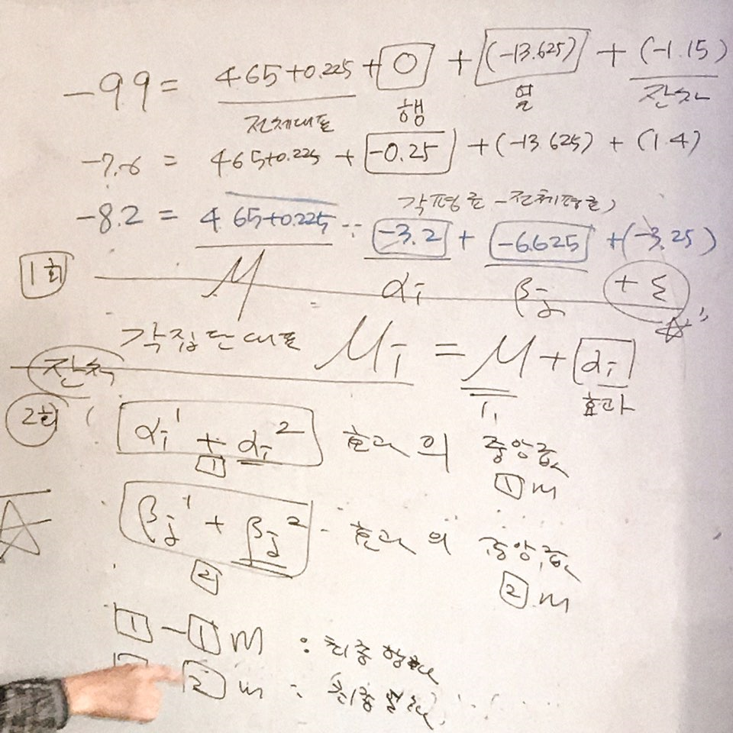
 |  |  |  |  |  |  |  |  |  | alpha(i) |  |  |  |  | 이원배치분산분석 구하는 건데
 |  |  | 1월 | 3월 | 5월 | 7월 | 9월 | 11월 | 행중앙값 | 행효과 |  | 원자료 |  |  | SSA + SSB + SSE = SST
 |  | 모스크바 | -9.9 | -4.2 | 11.9 | 19 | 11.2 | -1.9 | 4.65 | 0 |  |  |  |  | SSA : 각평균과 전체평균의 차이 sum (x.bar(i) - x.bar)^2
 |  | 페테르부르그 | -7.6 | -4.3 | 9 | 18.4 | 11.2 | -0.2 | 4.4 | -0.25
 |  | 키예프 | -6.1 | -0.5 | 14.7 | 20.4 | 14.2 | 1.4 | 7.8 | 3.15 |  |  |  |  |  | x(ijk) =mu + alpha(i) +beta(j) + eps
 |  | 오데사 | -2.2 | 1.7 | 14.9 | 22.4 | 17 | 5.4 | 10.15 | 5.5 |  |  |  |  |  | alpha(i) = i번째 집단의 효과,
 |  | 무르만스크 | -10.9 | -8.1 | 3.9 | 13.4 | 6.9 | -3.8 | 0.05 | -4.6
 |  | 트빌리시 | 1.3 | 6 | 17.5 | 24.6 | 19.8 | 7.8 | 12.65 | 8
 |  | 타슈켄트 | -0.2 | 7.3 | 20.1 | 27.1 | 19.1 | 5.4 | 13.2 | 8.55
 |  | 이르구츠크 | -20.8 | -9.3 | 8.8 | 18.2 | 7.5 | -14.6 | -0.9 | -5.55
 |  | 하바로프스크 | -22 | -8.4 | 11.1 | 21.3 | 13.9 | -8.2 | 1.45 | -3.2
 |  |  |  |  |  |  |  | 대표중앙값 | 4.65

 |  | Type3 에러를 한것임: 집단에 대한 정보빼고 남은 아이들 중, 월에 따른 차이를 보고 싶은 것임.
 |  |  | 조건부에 대한 내용이 여기에 적용이 되는 것임*
 |  | 그림에서SSE구하고싶음.(행에대한것만한거임) | 1월 | 3월 | 5월 | 7월 | 9월 | 11월 |  |  |  | 잔차의 대표값이 됨.
 |  | 모스크바 | -14.55 | -8.85 | 7.25 | 14.35 | 6.55 | -6.55 |  |  |  | 모스크바정보를 뺀 잔차
 |  | 페테르부르그 | -12 | -8.7 | 4.6 | 14 | 6.8 | -4.6
 |  | 키예프 | -13.9 | -8.3 | 6.9 | 12.6 | 6.4 | -6.4
 |  | 오데사 | -12.35 | -8.45 | 4.75 | 12.25 | 6.85 | -4.75
 |  | 무르만스크 | -10.95 | -8.15 | 3.85 | 13.35 | 6.85 | -3.85
 |  | 트빌리시 | -11.35 | -6.65 | 4.85 | 11.95 | 7.15 | -4.85
 |  | 타슈켄트 | -13.4 | -5.9 | 6.9 | 13.9 | 5.9 | -7.8
 |  | 이르구츠크 | -19.9 | -8.4 | 9.7 | 19.1 | 8.4 | -13.7
 |  | 하바로프스크 | -23.45 | -9.85 | 9.65 | 19.85 | 12.45 | -9.65 | 대표중앙값2
 | mu(i) | 열중앙값 | -13.4 | -8.4 | 6.9 | 13.9 | 6.85 | -6.4 | 0.225 |  |  | 나에서 어떤 정보가 빠진 아이들의 대표값이 됨.
mu(i)=beta(jI+mu 식으로 분해가 가능. | beta(j) | 열효과(1) | -13.625 | -8.625 | 6.675 | 13.675 | 6.625 | -6.625
 | mu | 열중앙값과 열효과의 차이 | 0.225 | 0.225 | 0.225 | 0.225 | 0.225 | 0.225

 |  | 이게 하나의 루프 | 중위수분해*
 |  |  | 이원분석, 중위수분해

 |  | eps | 1월 | 3월 | 5월 | 7월 | 9월 | 11월 |  |  |  | 빨간색 숫자 다 합해보면, 아래의 식이 되고, -9.9가 아래와 같이 분해가 됨.
 |  | 모스크바 | -1.15 | -0.45 | 0.35 | 0.45 | -0.3 | -0.15 |  |  |  | -9.9 = 4.65(행 전체대표)+ 0.225(열의 전체대표) + 0 (행효과) + (-13.625 열효과) + (-1.15 잔차)
 |  | 페테르부르그 | 1.4 | -0.3 | -2.3 | 0.1 | -0.05 | 1.8
 |  | 키예프 | -0.5 | 0.1 | 0 | -1.3 | -0.45 | 0 |  |  |  | -7.6 = 4.65(행 전체대표)+0.225(열의 전체대표) -0.25(행효과)-8.625(열효과)+1.4(잔차)
 |  | 오데사 | 1.05 | -0.05 | -2.15 | -1.65 | 0 | 1.65 |  |  |  | -7.6 | -2.6
 |  | 무르만스크 | 2.45 | 0.25 | -3.05 | -0.55 | 0 | 2.55 |  |  |  |  | -7.6
 |  | 트빌리시 | 2.05 | 1.75 | -2.05 | -1.95 | 0.3 | 1.55 |  |  |  | -8.2 | -8.2
 |  | 타슈켄트 | 0 | 2.5 | 0 | 0 | -0.95 | -1.4
 |  | 이르구츠크 | -6.5 | 0 | 2.8 | 5.2 | 1.55 | -7.3
 |  | 하바로프스크 | -10.05 | -1.45 | 2.75 | 5.95 | 5.6 | -3.25

 |  | 두번째세트 | (잔차들의 열중앙값) |  |  |  |  |  | 전체대표 끝난거니 다 잔차밖에 없는 상황이니까, 행중앙값의 중앙값을 안구해도 되고.
 |  | eps | 1월 | 3월 | 5월 | 7월 | 9월 | 11월 | 행중앙값 | 행효과(2) | 최종행효과
 |  | 모스크바 | -1.15 | -0.45 | 0.35 | 0.45 | -0.3 | -0.15 | -0.225 | -0.225 | 0
 |  | 페테르부르그 | 1.4 | -0.3 | -2.3 | 0.1 | -0.05 | 1.8 | 0.025 | -0.225 | -4.4408920985E-16
 |  | 키예프 | -0.5 | 0.1 | 0 | -1.3 | -0.45 | 0 | -0.225 | 2.925 | 3.15
 |  | 오데사 | 1.05 | -0.05 | -2.15 | -1.65 | 0 | 1.65 | -0.025 | 5.475 | 5.7
 |  | 무르만스크 | 2.45 | 0.25 | -3.05 | -0.55 | 0 | 2.55 | 0.125 | -4.475 | -4.25
 |  | 트빌리시 | 2.05 | 1.75 | -2.05 | -1.95 | 0.3 | 1.55 | 0.925 | 8.925 | 9.15
 |  | 타슈켄트 | 0 | 2.5 | 0 | 0 | -0.95 | -1.4 | 0 | 8.55 | 8.775
 |  | 이르구츠크 | -6.5 | 0 | 2.8 | 5.2 | 1.55 | -7.3 | 0.775 | -4.775 | -4.55
 |  | 하바로프스크 | -10.05 | -1.45 | 2.75 | 5.95 | 5.6 | -3.25 | 0.65 | -2.55 | -2.325
 |  |  |  |  |  |  |  |  | 0.025 | -0.225

 |  | eps - 열중앙값
잔차를 한번 더 분해하는 작업을 하는게 2회차 |  | eps | 1월 | 3월 | 5월 | 7월 | 9월 | 11월
 |  | 모스크바 | -0.925 | -0.225 | 0.575 | 0.675 | -0.075 | 0.075
 |  | 페테르부르그 | 1.375 | -0.325 | -2.325 | 0.075 | -0.075 | 1.775
 |  | 키예프 | -0.275 | 0.325 | 0.225 | -1.075 | -0.225 | 0.225
 |  | 오데사 | 1.075 | -0.025 | -2.125 | -1.625 | 0.025 | 1.675
 |  | 무르만스크 | 2.325 | 0.125 | -3.175 | -0.675 | -0.125 | 2.425
 |  | 트빌리시 | 1.125 | 0.825 | -2.975 | -2.875 | -0.625 | 0.625
 |  | 타슈켄트 | 0 | 2.5 | 0 | 0 | -0.95 | -1.4
 |  | 이르구츠크 | -7.275 | -0.775 | 2.025 | 4.425 | 0.775 | -8.075
 |  | 하바로프스크 | -10.7 | -2.1 | 2.1 | 5.3 | 4.95 | -3.9 | 열중앙값의 열 중앙값
 |  | 열중앙값 | 0 | -0.025 | 0 | 0 | -0.075 | 0.225 | 0 | > 마지막바퀴
 |  | 열효과(2) | -13.625 | -8.65 | 6.675 | 13.675 | 6.55 | -6.4 | 0.075 | > 얘는 원래 대표에 합해쳐야하고, 열효과(2)도 저 대표만큼 빠져야 최종적인 잔차가 되겠지.
 |  | 최종열효과 | -13.7 | -8.725 | 6.6 | 13.6 | 6.475 | -6.475

 |  | 최종잔차
 |  | eps | 1월 | 3월 | 5월 | 7월 | 9월 | 11월 | 최종행효과
 |  | 모스크바 | -0.925 | -0.2 | 0.575 | 0.675 | 0 | -0.15 | 0
 |  | 페테르부르그 | 1.375 | -0.3 | -2.325 | 0.075 | 4.4408920985E-16 | 1.55 | -4.4408920985E-16 |  |  | 행효과 열효과로 달별, 위치별로 어디가 더 높고 낮은지 알 수 있지.
 |  | 키예프 | -0.275 | 0.35 | 0.225 | -1.075 | -0.15 | 0 | 3.15 |  |  | 지역차이가 얼마나 나냐, 월별 차이가 얼마나 나냐 알수 있음.
 |  | 오데사 | 1.075 | 0 | -2.125 | -1.625 | 0.1 | 1.45 | 5.7
 |  | 무르만스크 | 2.325 | 0.15 | -3.175 | -0.675 | -0.05 | 2.2 | -4.25 |  |  | 오르락내리락이 심한 곳이 월별, 지역차이가 심한거잖아요.
 |  | 트빌리시 | 1.125 | 0.85 | -2.975 | -2.875 | -0.55 | 0.4 | 9.15 |  |  | >그래프 그려보면 어느 지역에서 옷을 다양하게 입어야하는지 격차를 볼 수 있음.
 |  | 타슈켄트 | 0 | 2.525 | 0 | 0 | -0.875 | -1.625 | 8.775 |  |  | 월별로 지역간 차이가 심한 곳도 알아 볼 수 있고(잔차를 보며 알 수 있음)
 |  | 이르구츠크 | -7.275 | -0.75 | 2.025 | 4.425 | 0.85 | -8.3 | -4.55 |  |  | 오르락 내리락이 심할수록, 지역별 격차가 심하다고 볼 수 있음.
 |  | 하바로프스크 | -10.7 | -2.075 | 2.1 | 5.3 | 5.025 | -4.125 | -2.325 |  |  | (집단내차이, 집단간 차이가 있었는데 - 집단내차이가 크면 옆집단과 크게 차이 없다는 걸수도있거든)
 |  | 최종열효과 | -13.7 | -8.725 | 6.6 | 13.6 | 6.475 | -6.475 | 4.725 |  |  | 그래서 그 부분을 잔차로 보는 것임.
 |  |  |  |  |  |  |  |  |  |  |  | SSB + SSW(SSW 이 값은 왼쪽 데이블로 확인 가능함)
 |  | 최종잔차에서 행효과, 열효과 잔차 다 더해서 계산을 하면 원 데이터와 값이 일치한다.
 |  | 확인 | 1월 | 3월 | 5월 | 7월 | 9월 | 11월
 |  | 모스크바 | -9.9 | -4.2 | 11.9 | 19 | 11.2 | -1.9
 |  | 페테르부르그 | -7.6 | -4.3 | 9 | 18.4 | 11.2 | -0.2
 |  | 키예프 | -6.1 | -0.5 | 14.7 | 20.4 | 14.2 | 1.4
 |  | 오데사 | -2.2 | 1.7 | 14.9 | 22.4 | 17 | 5.4
 |  | 무르만스크 | -10.9 | -8.1 | 3.9 | 13.4 | 6.9 | -3.8
 |  | 트빌리시 | 1.3 | 6 | 17.5 | 24.6 | 19.8 | 7.8 |  |  |  |  |  | 1회 구한거
 |  | 타슈켄트 | -0.2 | 7.3 | 20.1 | 27.1 | 19.1 | 5.4
 |  | 이르구츠크 | -20.8 | -9.3 | 8.8 | 18.2 | 7.5 | -14.6
 |  | 하바로프스크 | -22 | -8.4 | 11.1 | 21.3 | 13.9 | -8.2

 |  |  | 원래 효과들이 0은 아니었던거지, 그래서 효과랑 중앙값이랑 똑같이 본 상황이거든
 |  |  | (alpha=0 이 아님)
 |  |  | 그래서 효과들의 중앙값을 구하기로 함.

 |  |  | 그래서 폰에 찍은 사진에서 다시 계산해보고 뺀 중앙값을 ㅜ가로 전체대표에 더하고, alpha랑 beta의 값이 변해지는 것임.

이원분석내용
 | 0 | 1~14 | 15~24 | 25+ | 행중앙값 | 행효과(1) | eps | 0 | 1~14 | 15~24 | 25+ | 행중앙값 | 행효과(2)
1번 암 | 7 | 47 | 86 | 166 | 66.5 | 33 | 1번 암 | -54.5 | -21.5 | 27.5 | 89.5 | 3 | 36
2번 암 | 0 | 13 | 9 | 21 | 11 | -22.5 | 2번 암 | -6 | 0 | 6 | 0 | 0 | -22.5
3번 암 | 41 | 36 | 10 | 31 | 33.5 | 0 | 3번 암 | 12.5 | 0.5 | -15.5 | -12.5 | -6 | -6
4번 암 | 44 | 54 | 37 | 74 | 49 | 15.5 | 4번 암 | 0 | 3 | -4 | 15 | 1.5 | 17
5번 암 | 55 | 26 | 22 | 34 | 30 | -3.5 | 5번 암 | 30 | -6 | 0 | -6 | -3 | -6.5
 |  |  |  |  | 33.5 |  |  |  |  |  |  | 0 | -6

 | 0 | 1~14 | 15~24 | 25+ |  |  |  | 0 | 1~14 | 15~24 | 25+
1번 암 | -59.5 | -19.5 | 19.5 | 99.5 |  |  | 1번 암 | -57.5 | -24.5 | 24.5 | 86.5 |  |  | 사진참고하기.
2번 암 | -11 | 2 | -2 | 10 |  |  | 2번 암 | -6 | 0 | 6 | 0 |  |  | 각 집단별로 누가 많고 적고만 알 수 있는데,
3번 암 | 7.5 | 2.5 | -23.5 | -2.5 |  |  | 3번 암 | 18.5 | 6.5 | -9.5 | -6.5 |  |  | 잔차를 봐야 어떤지 알 수 있지
4번 암 | -5 | 5 | -12 | 25 |  |  | 4번 암 | -1.5 | 1.5 | -5.5 | 13.5
5번 암 | 25 | -4 | -8 | 4 |  |  | 5번 암 | 33 | -3 | 3 | -3 |  |  | 이원베치 반복없으면 상호작용못보는데
열중앙값 | -5 | 2 | -8 | 10 | -1.5 |  | 열중앙값 | -1.5 | 0 | 3 | 0 | 0 |  | 상호작용 알고싶으면 반복을 늘려서 보기
열효과(1) | -3.5 | 3.5 | -6.5 | 11.5 |  |  | 열효과(2) | -5 | 3.5 | -3.5 | 11.5 | 0 |  | (그래야 담배개수랑 암의 상호작용을 알 수 있음)

 |  |  |  |  |  |  |  | 0 | 1~14 | 15~24 | 25+ | 최종행효과
 |  |  |  |  |  |  | 1번 암
 |  |  |  |  |  |  | 2번 암
 |  |  |  |  |  |  | 3번 암
시험범위 |  |  |  |  |  |  | 4번 암
정규성검정(도수분포표에서 작성하기, 원데이터에서 작성) |  |  |  |  |  |  | 5번 암
저항성있는 직선 작성하기 |  |  |  |  |  |  | 최종열효과
이원분석
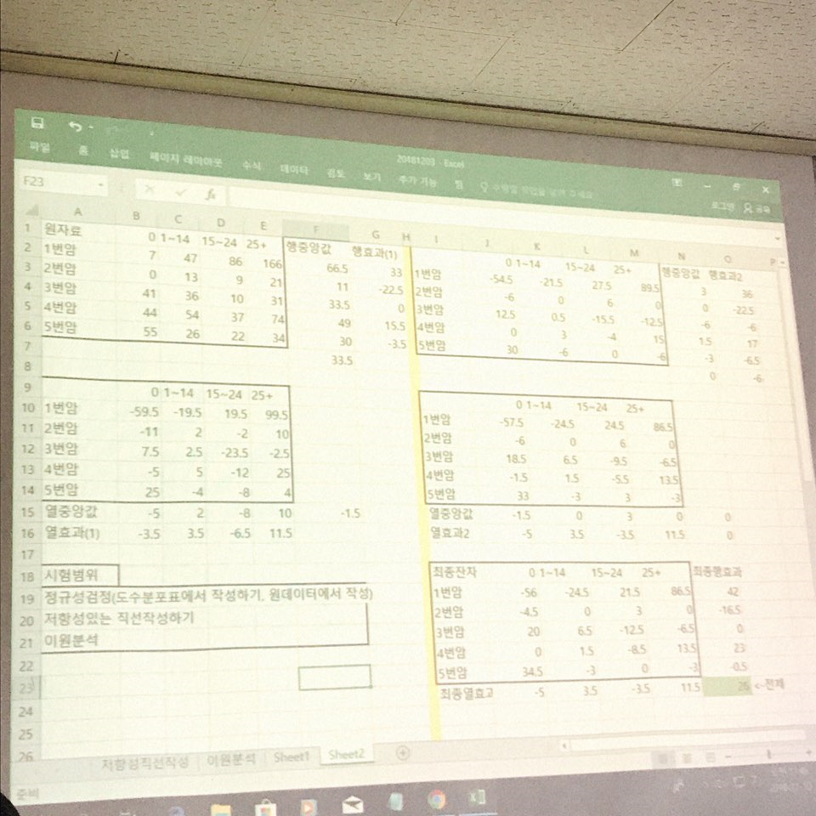

 |  |  |  |  |  |  | 1번암은 담배의 영향을 가장 많이 받음을 알 수 있고, 점차 증가함을 알 수 있지
 |  |  |  |  |  |  | 잔차를 통해서도 1번암이 가장 많은걸 알 수 있음.

 |  |  |  |  |  |  | 5번암은 안했을때 수치가 커졌다는 것도 알 수 있음(그 특성들을 발견해야해)
 |  |  |  |  |  |  | 다른 것이 영향을 받는 다는것을 알 수 있지
 |  |  |  |  |  |  | (잔차를 통해 뭐가 영향받는지 아닌지 알 수 있지)

